ホーム画面
システム名称 |  |  | 画面名称 |  | 作成日
とらべる |  |  | ホーム画面 |  | 2020-01-14

 | 1.画面概要
 |  | 画面名 |  | ファイル名
 |  | ホーム画面 |  | home.html

 |  | 遷移元画面 |  | 遷移先画面
 |  | なし

 | 2.画面デザイン
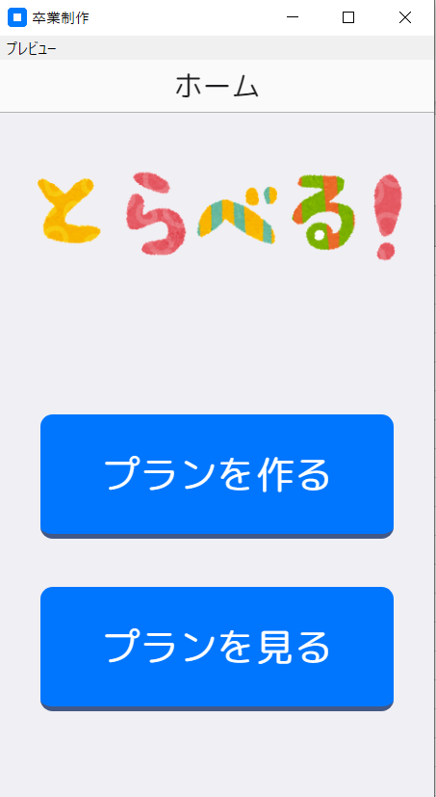

 | 3.画面項目設計
 |  | 項目名(日本語) |  | 項目名(英語) | 制約・備考
 |  | プランを作る画面ボタン |  | new_plan | nextpage:(new_plan)
 |  | プランを見る画面ボタン |  | history_plan | nextpage:(history_plan)
 |  | ホーム画面 |  | home

 | 4.画面機能設計
 | 1 | ユーザによってプランを作るボタンを押下されたら出発地入力画面へ移動する。
 | 2 | ユーザによってプランを見るボタンが押下されたらプラン生成履歴画面へ移動する。

プラン生成履歴画面
システム名称 |  |  | 画面名称 |  | 作成日
とらべる |  |  | プラン生成履歴画面 |  | 2020-01-14

 | 1.画面概要
 |  | 画面名 |  | ファイル名
 |  | プラン生成履歴画面 |  | plan_history,html

 |  | 遷移元画面 |  | 遷移先画面
 |  | プラン |  | プラン詳細画面
 |  | 削除 |  | プラン生成履歴画面
 |  | 戻る |  | ホーム画面
 |  | 解除 |  | プラン生成履歴画面
 |  | 削除 |  | プラン生成履歴画面

 | 2.画面デザイン



 | 3.画面項目設計
 |  | 項目名(日本語) | 項目名(英語) | 種別 | 制約・備考
 |  | 削除 | remove_plan | ons-button
 |  | 戻る |  | ons-back-button
 |  | 解除 | release_plan | ons-button
 |  | 削除 | remove_plan | ons-button

 | 4.画面機能設計
 | 1 | ユーザーによってプランが押下されたらプラン詳細画面に遷移する。
 | 2 | ユーザーによって削除ボタンが押下されたら解除ボタンと削除ボタンが表示される
 | 3 | ユーザーによって削除ボタンが押下されたらアラートが表示される。
 | 4 | ユーザーによってアラートのOKボタンが押下されたら選択したプランを削除する。

プラン詳細画面
システム名称 |  |  | 画面名称 |  | 作成日
とらべる |  |  | プラン詳細画面 |  | 2020-01-14

 | 1.画面概要
 |  | 画面名 |  | ファイル名
 |  | プラン詳細画面 |  | plan_check.html

 |  | 遷移元画面 |  | 遷移先画面
 |  | 編集 |  | プラン詳細画面
 |  | 経路 |  | Google
 |  | 詳細 |  | 施設詳細画面
 |  | 削除 |  | プラン詳細画面
 |  | 完了 |  | プラン詳細画面
 |  | キャンセル |  | プラン詳細画面
 |  | 戻る |  | プラン生成履歴画面

 | 2.画面デザイン
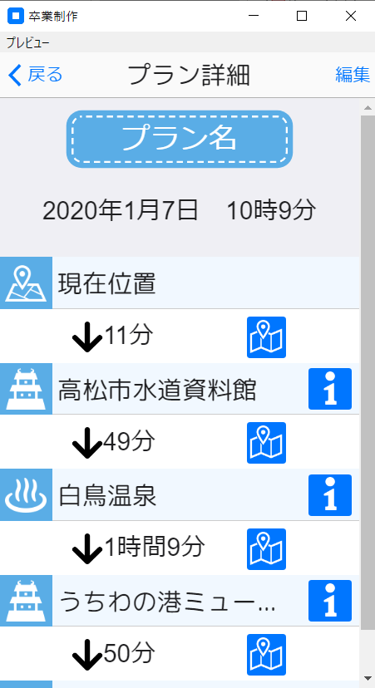
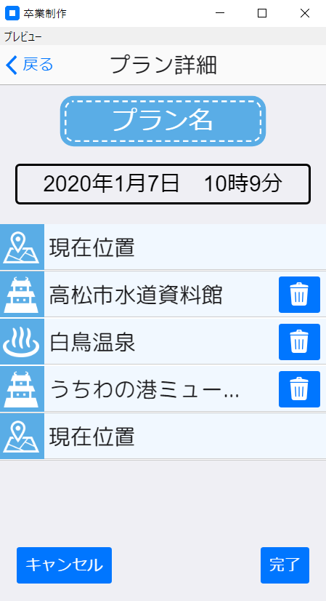

 | 3.画面項目設計
 |  | 項目名(日本語) | 項目名(英語) | 種別 | 制約・備考
 |  | 戻るボタン |  | ons-back-button
 |  | 編集ボタン | edit_plan | ons-button
 |  | 完了ボタン | completion_edit | ons-button
 |  | キャンセルボタン | cansel_edit | ons-button
 |  | 削除ボタン | check_plan_remove
 |  | 経路ボタン | route_item | ons-button
 |  | 詳細ボタン | detail_item | ons-button

 | 4.画面機能設計
 | 1 | ユーザは編集ボタンを押下するとプラン詳細編集画面に遷移する。
 | 1-1 | ユーザは経路案内ボタンを押下すると経路案内を表示する。
 | 1-2 | ユーザは施設詳細ボタンを押下すると施設詳細画面へ遷移する。
 | 1-3 | ユーザは戻るボタンを押下するとプラン生成履歴画面へ遷移する。
 | 2 | ユーザーはタイトルフォームにタイトルを入力、
 |  | 削除ボタンを押下し完了ボタンを押下するとタイトルが変わりプランが削除される。
 | 2-1 | ユーザは戻るボタンを押下するとプラン詳細画面へ戻る。

出発地入力選択画面
システム名称 |  |  | 画面名称 |  | 作成日
とらべる |  |  | 出発地入力選択画面 |  | 2020-01-14

 | 1.画面概要
 |  | 画面名 |  | ファイル名
 |  | 出発地入力選択ページ画面 |  | departure.html

 |  | 遷移元画面 |  | 遷移先画面
 |  | GPSで決める |  | 位置情報取得画面
 |  | 住所で決める |  | 住所入力による出発地設定画面
 |  | 駅で決める |  | 駅選択による出発地設定画面
 |  | ホーム |  | ホーム画面

 | 2.画面デザイン
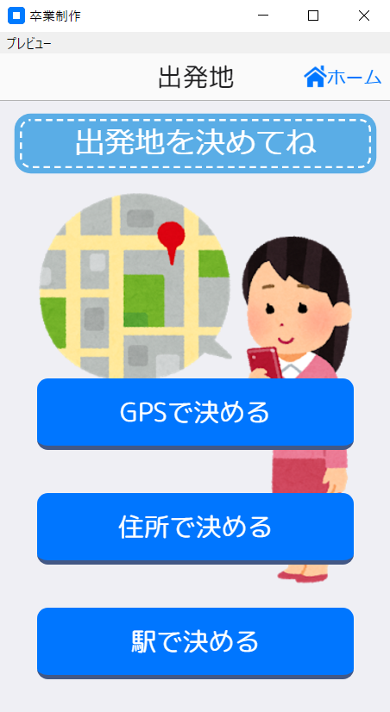

 | 3.画面項目設計
 |  | 項目名(日本語) | 項目名(英語) | 種別 | 制約・備考
 |  | GPSで決める | gps_choice | ons-button | onclick="$('#modal').show();
 |  | 住所で決める | address_choice | ons-button | onclick="$('#modal').show();
 |  | 駅で決める | station_choice | ons-button | onclick="$('#modal').show();
 |  | ホーム | home | ons-button

 | 4.画面機能設計
 | 1 | ユーザによってGPSで決めるボタンが押下されたら位置情報取得画面へ遷移する。
 | 2 | ユーザによって住所で決めるボタンが押下されたら住所入力による出発地設定画面へ遷移する。
 | 3 | ユーザによって駅で決めるボタンが押下されたら駅選択による出発地設定画面へ遷移する。
 | 4 | ユーザによってホームボタンが押下されたらホーム画面へ遷移する。

位置情報取得画面
システム名称 |  |  | 画面名称 |  | 作成日
とらべる |  |  | 位置情報取得画面 |  | 2020-01-14

 | 1.画面概要
 |  | 画面名 |  | ファイル名
 |  | 位置情報取得画面 |  | gps.html

 |  | 遷移元画面 |  | 遷移先画面
 |  | もう一度取得画面 |  | もう一度取得画面
 |  | 決定画面 |  | 決定画面
 |  | ホーム画面 |  | ホーム画面

 | 2.画面デザイン
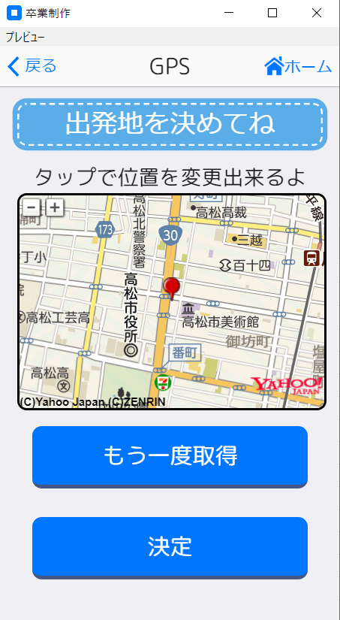

 | 3.画面項目設計
 |  | 項目名(日本語) | 項目名(英語) | 種別 | 制約・備考
 |  | もう一度取得 | again_gps | ons-button
 |  | 決定 | complete_gps | ons-button
 |  | ホーム | home_back | ons-button
 |  | 戻る |  | ons-back-button

 | 4.画面機能設計
 | 1 | ユーザがもう一度取得ボタンを押下するともう一度自分の現在地を取得する。
 | 2 | ユーザが決定ボタンを押下すると目的選択画面へ遷移する。
 | 3 | ユーザがホームボタンを押下するとホーム画面へ遷移する。
 | 4 | ユーザが戻るボタンを押下すると出発地画面へ遷移する。

住所入力による出発地設定画面
システム名称 |  |  | 画面名称 |  | 作成日
とらべる |  |  | 住所入力による出発地設定画面 |  | 2020-01-14

 | 1.画面概要
 |  | 画面名 |  | ファイル名
 |  | 住所決定画面 |  | address.html

 |  | 遷移元画面 |  | 遷移先画面
 |  | 決定 |  | 目的選択画面
 |  | ホーム |  | ホーム画面
 |  | 戻る |  | 出発地決定画面

 | 2.画面デザイン
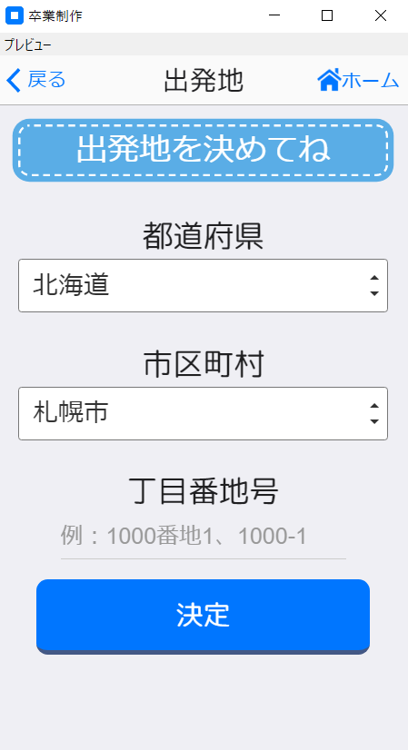

 | 3.画面項目設計

 |  | 項目名(日本語) | 項目名(英語) | 種別 | 制約・備考
 |  | 都道府県 | select_box | add_prefecture_box
 |  | 市区町村 | city_box | select_box
 |  | 丁目番地号 | sub_title
 |  | 決定 | submit_address | ons-button
 |  | ホーム | home_back | ons-button
 |  | 戻る |  | ons-back-button

 | 4.画面機能設計
 | 1 | ユーザーは都道府県、市区町村を決定し丁目番号地を入力し
 |  | 決定ボタンを押下すると目的選択画面へ遷移する。
 | 2 | ユーザはホームボタンを押下するとホーム画面へ遷移する。
 | 3 | ユーザは戻るボタンを押下すると出発地入力選択画面へ遷移する。

駅選択による出発地設定ページ画面
システム名称 |  |  | 画面名称 |  | 作成日
とらべる |  |  | 駅選択による出発地設定ページ画面 |  | 2020-01-14

 | 1.画面概要
 |  | 画面名 |  | ファイル名
 |  | 駅選択による出発地設定画面 |  | station.html

 |  | 遷移元画面 |  | 遷移先画面
 |  | 決定 |  | 目的選択画面
 |  | ホーム |  | ホーム画面
 |  | 戻る |  | 出発地入力選択画面

 | 2.画面デザイン
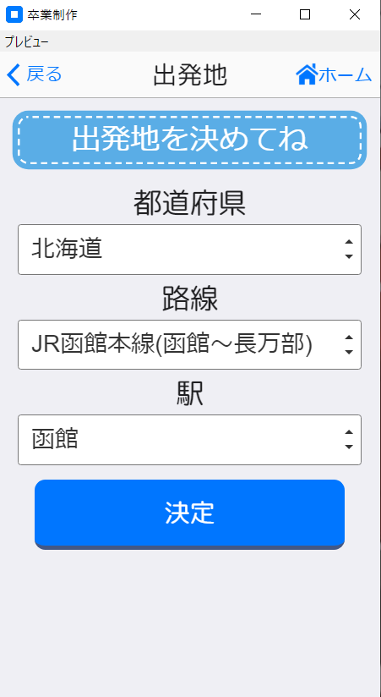

 | 3.画面項目設計

 |  | 項目名(日本語) | 項目名(英語) | 種別 | 制約・備考
 |  | 都道府県 | prefecture_box | select_box
 |  | 路線 | sta_route_box | select_box
 |  | 駅 | sta_station_box | select_box
 |  | 決定 | submit_station | ons-button
 |  | ホーム | home_back | ons-button
 |  | 戻る |  | ons-back-button

 | 4.画面機能設計
 | 1 | ユーザは都道府県、路線、駅を決定し決定ボタンを押下すると目的選択画面へ遷移する。
 | 2 | ユーザはホームボタンを押下するとホーム画面へ遷移する。
 | 3 | ユーザは戻るボタンを押下すると出発地入力選択画面へ遷移する。

目的選択画面
システム名称 |  |  | 画面名称 |  | 作成日
とらべる |  |  | 目的選択画面 |  | 2020-01-14

 | 1.画面概要
 |  | 画面名 |  | ファイル名
 |  | 目的選択画面 |  | purpose.html

 |  | 遷移元画面 |  | 遷移先画面
 |  | はい |  | 目的入力画面
 |  | いいえ |  | 質問画面
 |  | ホーム |  | ホーム画面

 | 2.画面デザイン
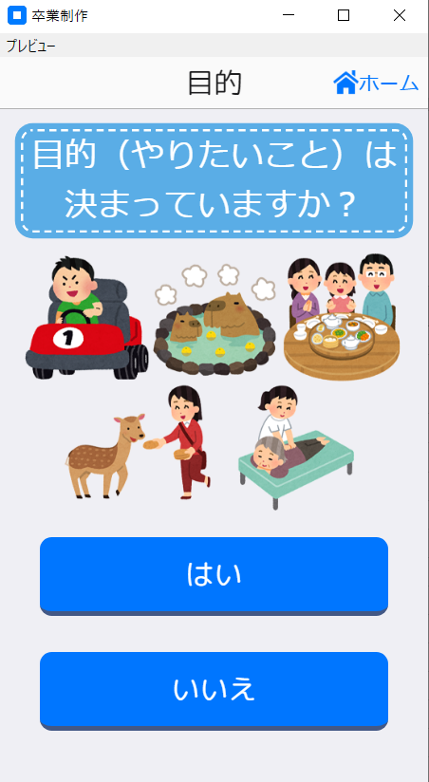

 | 3.画面項目設計
 |  | 項目名(日本語) | 項目名(英語) | 種別 | 制約・備考
 |  | はいボタン | ons-button | yes_purpose
 |  | いいえボタン | ons-button | no_purpose
 |  | ホームボタン | ons-button | home_back

 | 4.画面機能設計
 | 1 | ユーザがはいボタンを押下すると目的入力画面画面へ遷移する。
 | 2 | ユーザがいいえボタンを押下すると質問画面へ遷移する。
 | 3 | ユーザがホームボタンを押下するとホーム画面へ遷移する。

目的入力画面
システム名称 |  |  | 画面名称 |  | 作成日
とらべる |  |  | 目的入力画面 |  | 2020-01-14

 | 1.画面概要
 |  | 画面名 |  | ファイル名
 |  | 目的入力画面 |  | purpose_input.html

 |  | 遷移元画面 |  | 遷移先画面
 |  | 決定 |  | 決定
 |  | ホーム |  | ホーム画面
 |  | 戻る |  | 目的入力選択画面

 | 2.画面デザイン
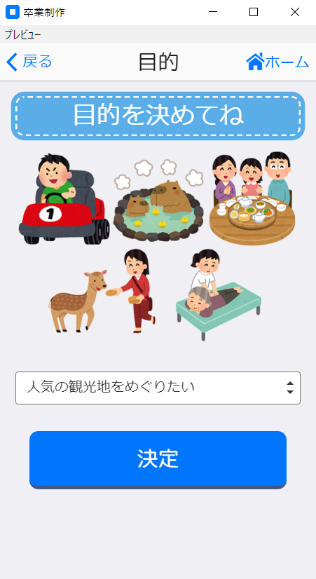

 | 3.画面項目設計
 |  | 項目名(日本語) | 項目名(英語) | 種別 | 制約・備考
 |  | 目的 | answer_box
 |  | 決定ボタン | submit_purpose | ons-button
 |  | ホームボタン | home_back | ons-button
 |  | 戻るボタン |  | ons-back-button

 | 4.画面機能設計
 | 1 | ユーザーが目的リストを押下すると目的を表示する。
 | 2 | ユーザーは行きたい目的を押下し決定ボタンを押下する。
 | 3 | 決定ボタンが押下されたら目的入力画面はスケジュール画面を遷移する。
 | 4 | ユーザーがホームボタンを押下するとホーム画面を遷移する。
 | 5 | ユーザーが戻るボタンを押下すると目的入力画面へ遷移する。

スケジュール生成画面
システム名称 |  |  | 画面名称 |  | 作成日
とらべる |  |  | スケジュール生成画面 |  | 2020-01-14

 | 1.画面概要
 |  | 画面名 |  | ファイル名
 |  | スケジュール生成画面 |  | generation.html

 |  | 遷移元画面 |  | 遷移先画面
 |  | もう一度生成 |  | スケジュール生成画面
 |  | 保存 |  | ホーム画面
 |  | キャンセル |  | ホーム画面
 |  | 経路 |  | chrome
 |  | 詳細 |  | 施設詳細画面

 | 2.画面デザイン
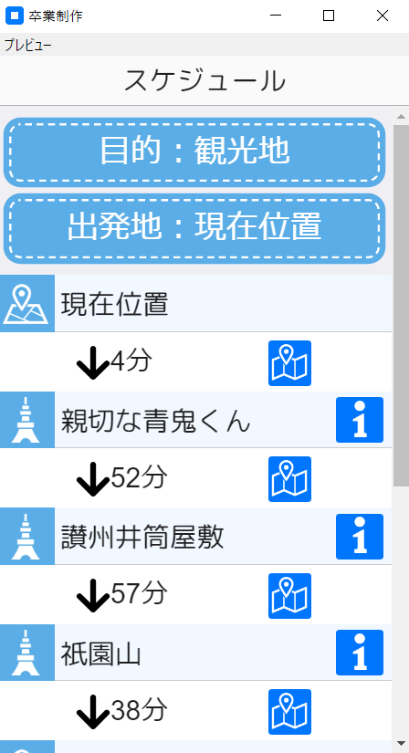
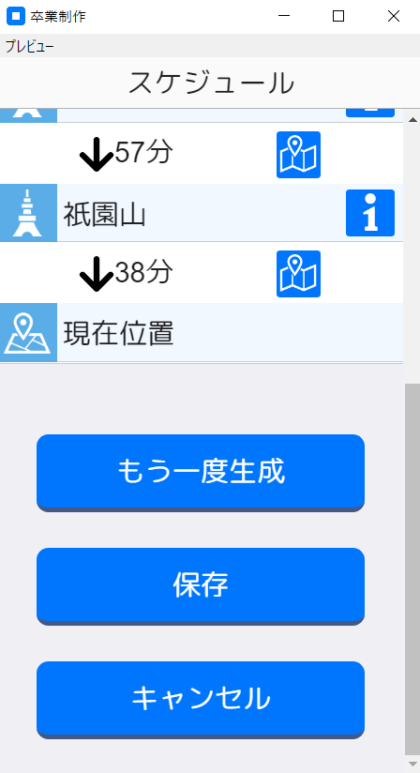
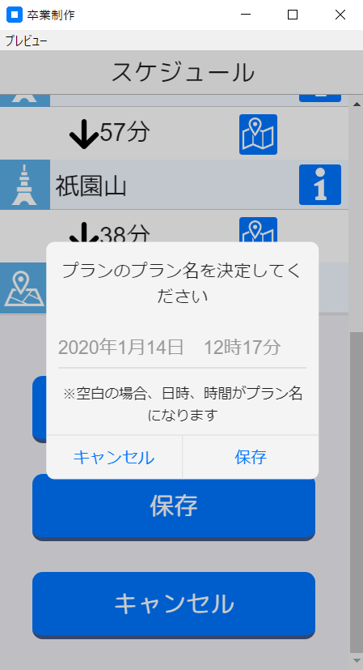

 | 3.画面項目設計
 |  | 項目名(日本語) | 項目名(英語) | 種別 | 制約・備考
 |  | 経路 | answer_box
 |  | 詳細 | submit_purpose | ons-button
 |  | もう一度生成 | home_back | ons-button
 |  | 完了 |  | ons-back-button
 |  | キャンセル |  | ons-back-button

 | 4.画面機能設計
 | 1 | ユーザーがもう一度生成ボタンを押下するとスケージュール生成画面はもう一度プランを生成する。
 | 2 | ユーザーが保存ボタンを押下するとアラートが表示される。
 | 3 | ユーザーがアラートの保存ボタンを押下するとホーム画面へ遷移する。
 | 4 | ユーザーがキャンセルボタンを押下するとホーム画面へ遷移する。
 | 5 | ユーザーが経路ボタンを押下すると現在地から目的地までの経路案内を表示する。

質問画面
システム名称 |  |  | 画面名称 |  | 作成日
とらべる |  |  | 質問画面 |  | 2020-01-14

質問画面
 | 1.画面概要
 |  | 画面名 |  | ファイル名
 |  | 質問画面 |  | question.html

 |  | 遷移元画面 |  | 遷移先画面
 |  | はい |  | 質問画面
 |  |  |  | （10問目を答えた場合はスケジュール生成画面）
 |  | いいえ |  | 質問画面
 |  |  |  | （10問目を答えた場合はスケジュール生成画面）
 |  | ホーム |  | ホーム画面

 | 2.画面デザイン
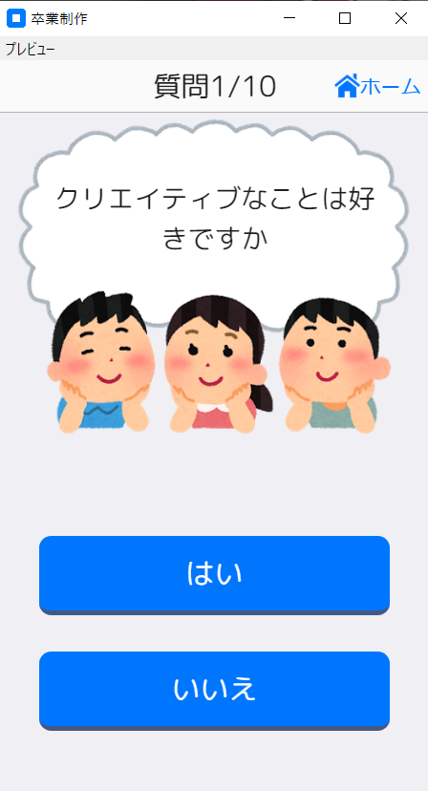

 | 3.画面項目設計
 |  | 項目名(日本語) | 項目名(英語) | 種別 | 制約・備考
 |  | はい | answer | ons-button
 |  | いいえ | answer | ons-button
 |  | ホーム | home_back | ons-button

 | 4.画面機能設計
 | 1 | ユーザーがはい、いいえボタンを押下を１０回押下するとスケジュール生成画面に遷移する。
 | 2 | ユーザがホームボタンを押下するとホーム画面へ遷移する。

